スクリーンショット
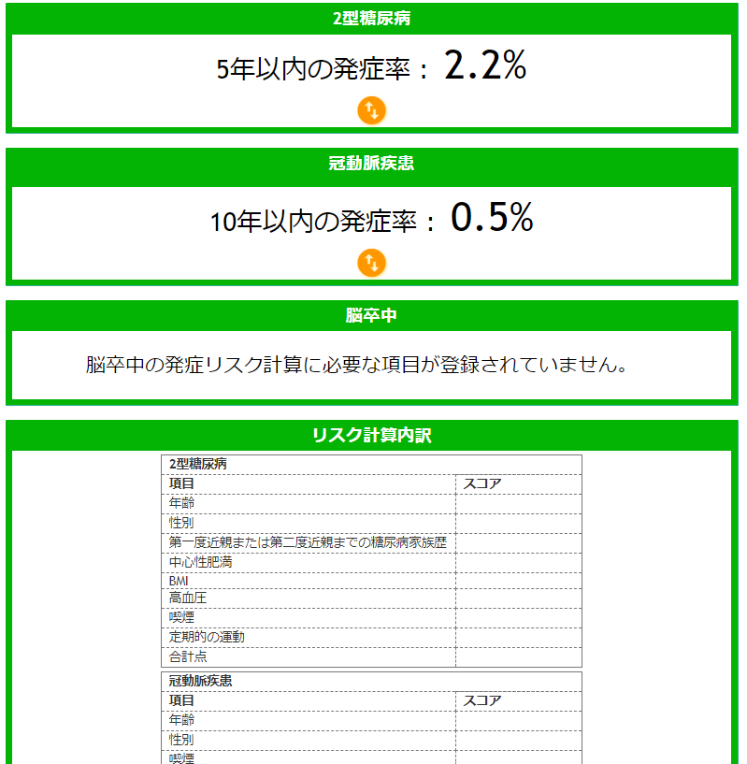
◆１ | （日英ともに）公開版でfamily-tのロゴをクリックすると、開発版へ移行してしまう
これらの不具合、藤田さんに報告済み（2020101015, 17:24のメール）

クリック

https://27.133.130.34/html/index.html

◆２ | （日）選択肢１「喫煙したことがない」の項目が「ご自身の～」となっている、選択肢2,3が英語のまま
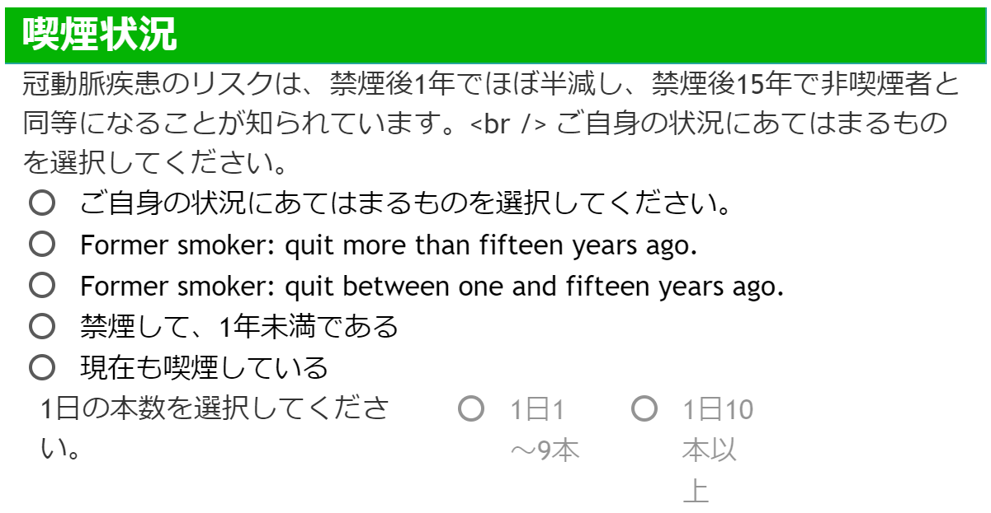

◆３ | （日英ともに）ナッツ類を週に5回以上食べますか？の「０回」が選択不可

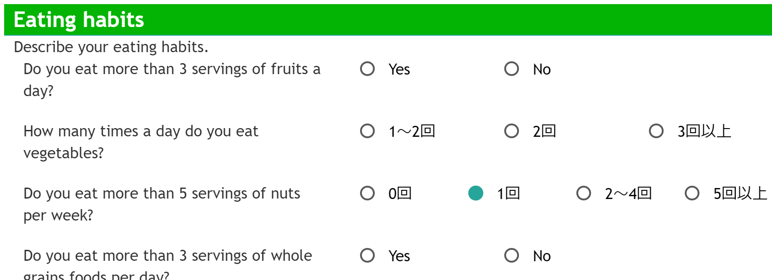

◆４ | （英）「Your Health Information」内の"In the list below, select a Disease or Condition (if any) from the dropdown box. Then select the Age at Diagnosis and press the Add button. You may repeat this process as necessary."が重なって表記, 適切な英訳項目２つが存在しない

◆5 | リスク計算内訳の表にスコアが表示されない。

